상품제안서
모노큐브 무선 4인치 선풍기 | 상품코드: S01683

 |  |  |  |  |  |  | 02-713-8555 | www.synergygift.co.kr
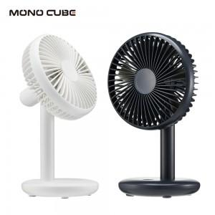

【상세/제작정보】 | 7엽날개 저소음 자연풍기능 무선선풍기

【인쇄/포장옵션】 | 레이저, 풀칼라 / 포장지포장

【공급단가】 | 수량 | 50~ | 100~ | 500~ | 1,000~ | 2,000~
*VAT별도 | 단가 | 12,010원 | 11,570원 | 11,120원 | 10,680원 | 10,410원

【상품 URL】 | https://www.synergygift.co.kr:443/src/goods_detail.php?gdno=18821

